Лист16
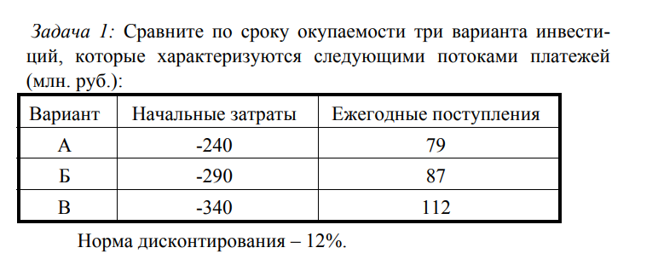
ставка
12% | -240 | 79 | 0.34183603393
 | -290 | 87 | 0.3
 | -340 | 112 | 0.32941176471

Лист26
убытки | доходы
-200 | 40 | 60 | 80 | 90 | 100

норма
10%

21% | проект неплох
 | даже хорош
проект неплох
 | -200
 | 40
 | 60
 | 80
 | 90
 | 100

